요구사항분석
 | 요구사항 분석

요구사항 | Java를 이용한 공학용 계산기 설계
Use Case Diagram | 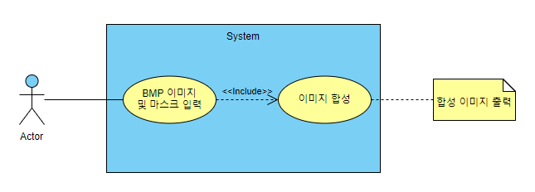

Class Diagram | 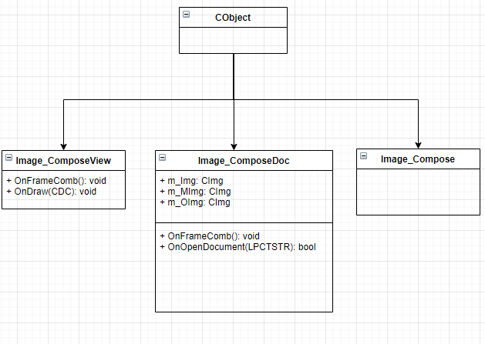

Sequence Diagram | 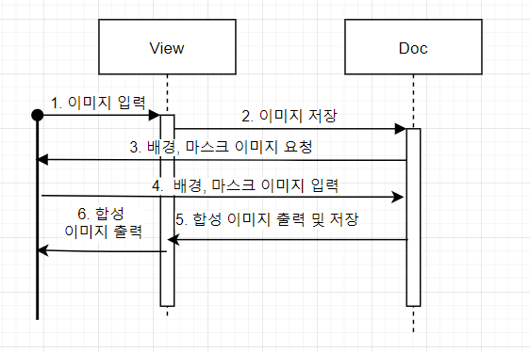

프로그램 설계서
 | 프로그램 설계

Flow Chart | 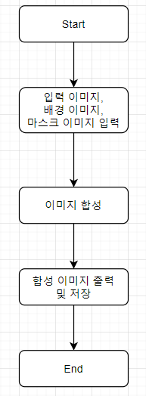

프로그램 | 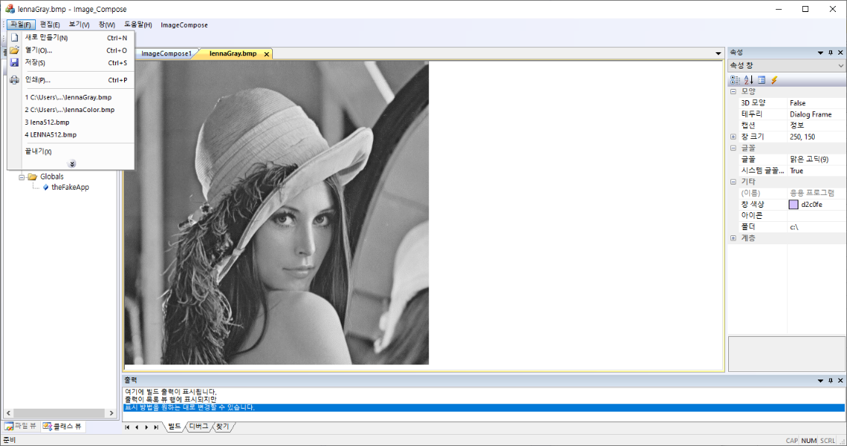 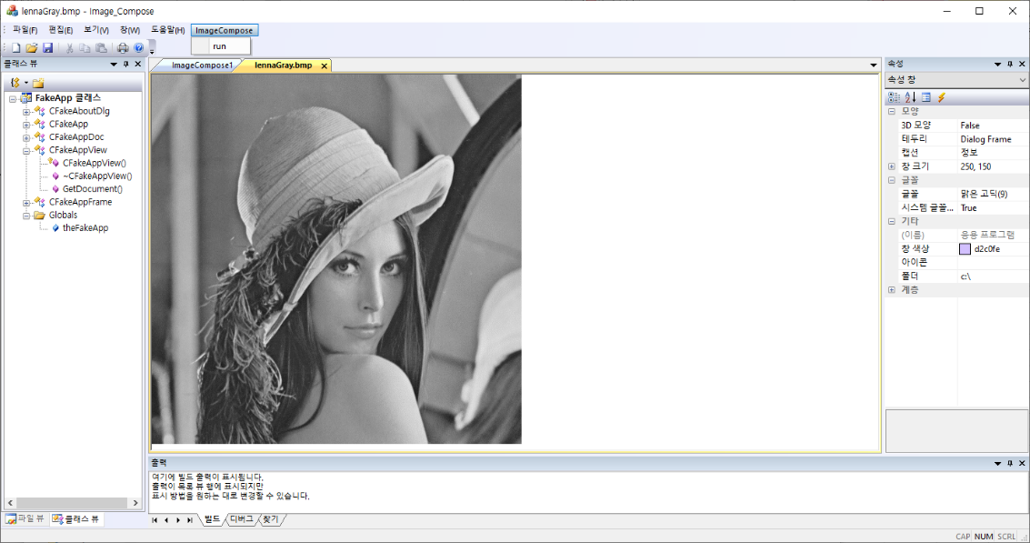 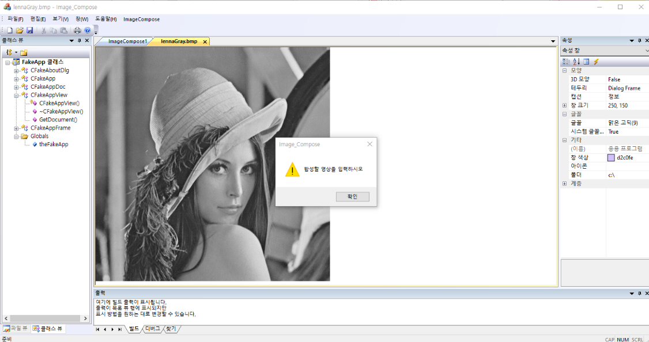 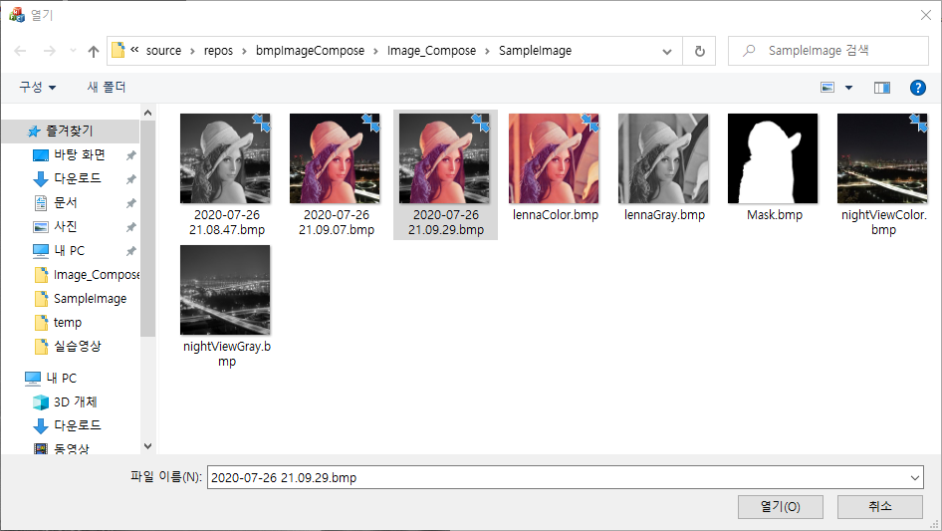 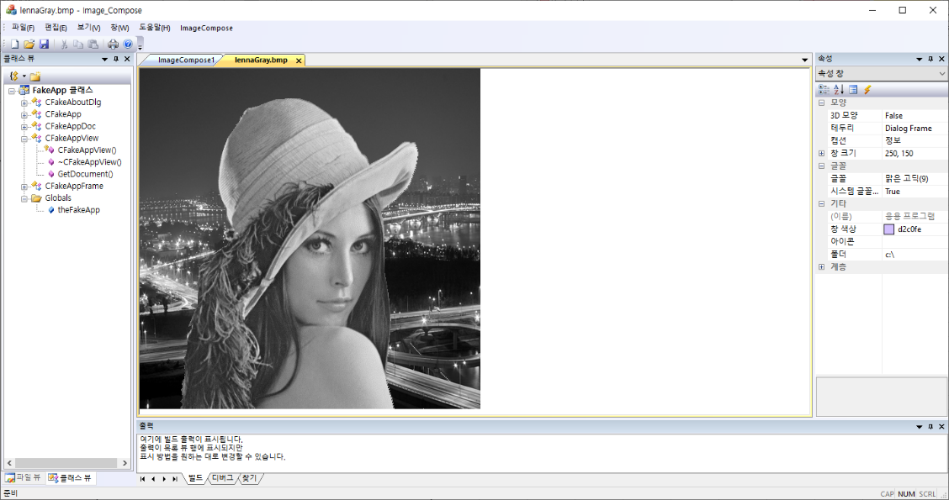

① 파일 - 열기를 누르고 BMP를 선택하면 해당 이미지가 표시됩니다.
이는 그레이 이미지뿐만이 아닌 24bit 컬러 이미지도 해당됩니다.

② ImageCompose - run을 선택하면 이미지 합성 함수가 호출됩니다.
그리고 배경 이미지와 마스크를 선택하는 과정으로 이행됩니다.

③ 선택해야 하는 이미지에 대한 정보는 AfxMessageBox를 통해 알려줍니다. 해당 이미지를 잘못 선택할 시 내부적으로 검증이 불가능하므로 잘못된 이미지가 출력됩니다.

④ 이미지 선택은 CFileDialog를 이용합니다. 절대경로를 반환하기 때문에 어떠한 폴더의 이미지를 선택해도 작동합니다.

⑤ 합성된 이미지는 원래 이미지 위에 재출력됩니다. 동시에 작업을 시행한 시간을 파일명으로 하여 SampleImage 폴더에 함께 저장됩니다.

⑥ 위의 모든 과정은 컬러이미지를 선택해도 동일하게 작동됩니다.
 | 